主单信息
美/加线运单下单模板 Version 2024-12-05
客户单号(*) | FBA1905D9HXD |  | 私人地址(国家) |  |  |  |  | 上门提货(提货时间)
国家(*) | 美国 |  | 私人地址(州) |  |  |  |  | 上门提货(联系人)
空运/海运(*) | 海运 |  | 私人地址(邮编) |  |  |  |  | 上门提货(联系电话)
渠道名称(*) | 萨瓦纳45日达直送-含税 |  | 私人地址(收件人) |  |  |  |  | 上门提货(详细地址)
装柜方式(*) | 拼柜 |  | 私人地址(联系电话) |  |  |  |  | 上门提货(提货备注)
整柜规格 |  |  | 私人地址(详细地址) |  |  |  |  | 派送方式(整柜才选)
送货仓(*) | 深圳总仓 |  | 私人地址(升降机) |  |  |  |  | 填报提示 1、带(*)内容为必填项； 2、装柜方式为【拼柜】时只填写主单信息，右侧选填写私人地址及购买保险信息； 3、装柜方式为【整柜】时多个子单需继续添加子单1、子单2工作表，类似如此添加下去； 4、部分字段为下拉选填，鼠标选中框后，框右侧会出现下拉选项，如下拉项不存在，请重新下载最新模板； 5、若有同尺寸同产品的10件货物，FBA箱号可以填写U000001-U000010(共7位数),会用于清关资料。 注意请勿改动模版格式
送货时间(*) | 2025-08-15 |  | 私人地址(联系邮箱)
上门提货/装柜(*) | 需要 |  | 私人地址(发货人邮箱)
购买保价服务(*) | 不需要 |  | 私人地址(收货人公司名)
报关方式(*) | 退税 |  | 保价人
业务类型(*) | FBA地址 |  | 保价币种
仓库代码 | CLT2 |  | 保价额度
客户备注
产品图片(*) (不能超出单元格) | 产品中文名(*) | 产品英文名(*) | 产品材质(*) | 用途(*) | 海关编码(*) | 产品分类(*) | 产品品牌(*) | 品牌类型(*) | 型号(*) | 产品数量(*) | 产品数量单位(*) | 申报单价 (USD)(*) | 申报总价 (USD)(*) | 采购单价 (USD)(*) | 采购总货值 (USD)(*) | 生产地址 | 产地邮编 | 件数CTN(*) | 尺寸CM(*) |  |  | 总体积 (CBM)(*) | 总净重 (KGS)(*) | 总毛重 (KGS)(*) | 跟踪号/FBA | 内部追踪号/PO | PO创建日期 | FBA箱号 | 外箱分货标(*)
 |  |  |  |  |  |  |  |  |  |  |  |  |  |  |  |  |  |  | 长 | 宽 | 高
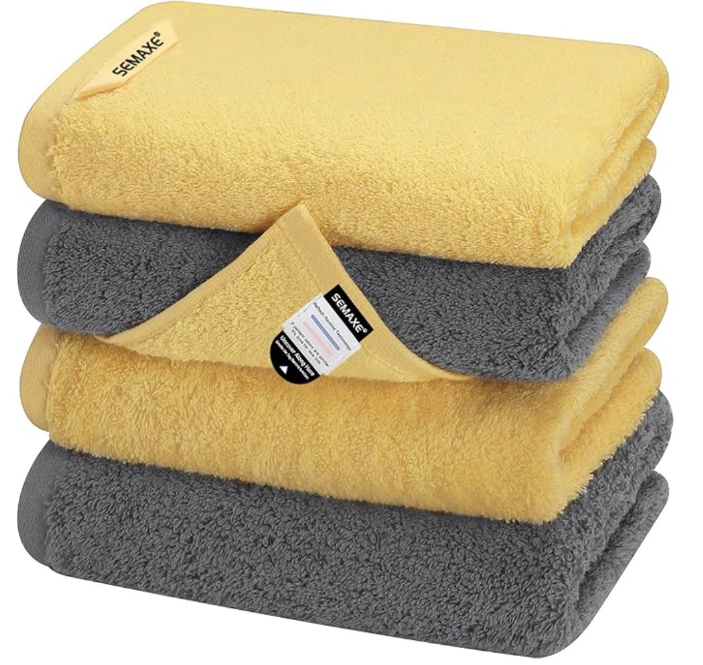 | 毛巾 | Towel | 纯棉/Cotton | 清洁/Clean | 6302910000 | 否 | SEMAXE | 境内自主品牌 | 无 | 66 | 盒 | 6 | 396 | 5 | 330 |  |  | 3 | 47.0 | 43.5 | 39.0 | 0.24 | 48.60 | 51.60 | FBA1905D9HXD | 5ANPFPDG | 2025-08-14 | FBA1905D9HXDU000016,FBA1905D9HXDU000017,FBA1905D9HXDU000018

